Sheet1
ODEGCN [16, 307, 12] --
├─ModuleList: 1-1 -- --
│ └─Sequential: 2-1 [16, 307, 12, 64] --
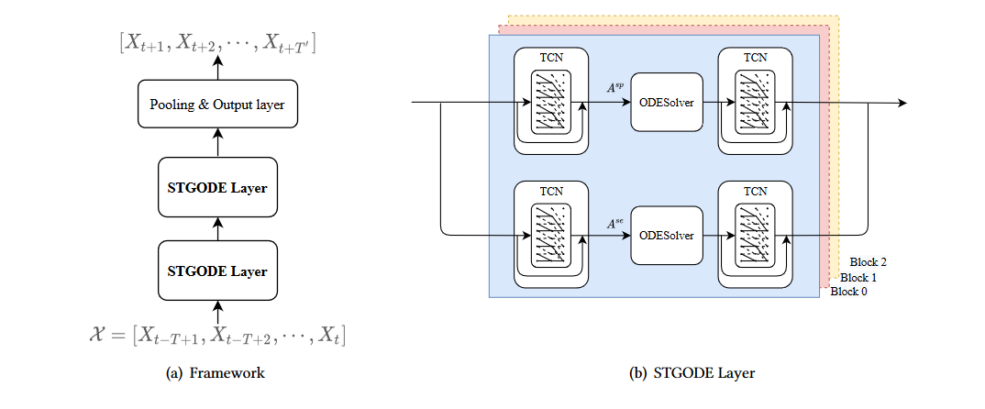
│ │ └─STGCNBlock: 3-1 [16, 307, 12, 64] 30,773
│ │ └─STGCNBlock: 3-2 [16, 307, 12, 64] 38,325
│ └─Sequential: 2-2 [16, 307, 12, 64] --
│ │ └─STGCNBlock: 3-3 [16, 307, 12, 64] 30,773
│ │ └─STGCNBlock: 3-4 [16, 307, 12, 64] 38,325
│ └─Sequential: 2-3 [16, 307, 12, 64] --
│ │ └─STGCNBlock: 3-5 [16, 307, 12, 64] 30,773
│ │ └─STGCNBlock: 3-6 [16, 307, 12, 64] 38,325
├─ModuleList: 1-2 -- --
│ └─Sequential: 2-4 [16, 307, 12, 64] --
│ │ └─STGCNBlock: 3-7 [16, 307, 12, 64] 30,773
│ │ └─STGCNBlock: 3-8 [16, 307, 12, 64] 38,325
│ └─Sequential: 2-5 [16, 307, 12, 64] --
│ │ └─STGCNBlock: 3-9 [16, 307, 12, 64] 30,773
│ │ └─STGCNBlock: 3-10 [16, 307, 12, 64] 38,325
│ └─Sequential: 2-6 [16, 307, 12, 64] --
│ │ └─STGCNBlock: 3-11 [16, 307, 12, 64] 30,773
│ │ └─STGCNBlock: 3-12 [16, 307, 12, 64] 38,325
├─Sequential: 1-3 [16, 307, 12] --
│ └─Linear: 2-7 [16, 307, 384] 295,296
│ └─ReLU: 2-8 [16, 307, 384] --
│ └─Linear: 2-9 [16, 307, 12] 4,620
====================================================================================================
Total params: 714,504
Trainable params: 714,504
Non-trainable params: 0
Total mult-adds (G): 3.93
====================================================================================================
Input size (MB): 0.71
Forward/backward pass size (MB): 1464.17
Params size (MB): 1.67
Estimated Total Size (MB): 1466.54

